perlengkapan dasar
PEMERINTAH KABUPATEN SELUMA
DINAS PENDIDIKAN DAN KEBUDAYAAN
Jln.Soekarno-Hatta No.03 Pematang Aur Tais Seluma-Bengkulu
Telp/Fax. (0736) 9150009 Laman disdikbud.selumakab.go.id
Pos-el disdikbudseluma21@gmail..com

JUMLAH PESERTA DIDIK PAUD YANG MENERIMA PERLENGKAPAN DASAR PESERTA DIDIK DARI PEMERINTAH DAERAH TAHUN AJARAN 2024/2025

No | Nama Kecamatan | Jumlah Pendidik PAUD |  |  | Keterangan

 |  | L | P | Jumlah
1 | Kec. Sukaraja | 350 | 334 | 684
2 | Kec. Semidang Alas Maras | 246 | 226 | 472
3 | Kec. Semidang Alas | 215 | 195 | 410
4 | Kec. Air Periukan | 188 | 173 | 361
5 | Kec. Seluma | 210 | 169 | 379
6 | Kec. Talo | 126 | 146 | 272
7 | Kec. Ilir Talo | 142 | 141 | 283
8 | Kec. Seluma Selatan | 114 | 107 | 221
9 | Kec. Lubuk Sandi | 45 | 45 | 90
10 | Kec. Seluma Timur | 136 | 134 | 270
11 | Kec. Seluma Barat | 163 | 128 | 291
12 | Kec. Talo Kecil | 139 | 120 | 259
13 | Kec. Seluma Utara | 54 | 53 | 107
14 | Kec. Ulu Talo | 36 | 36 | 72
Total |  | 2164 | 2007 | 4171
Sumber: Manajemen Dapodik, 2024

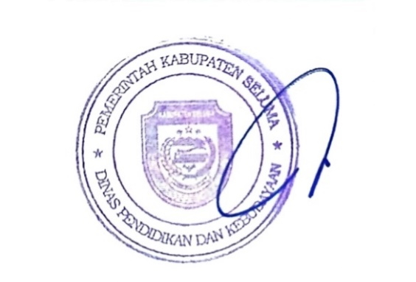
 |  | Tais, Januari 2025
 |  | Kepala Dinas Pendidikan dan Kebudayaan
 |  | Kabupaten Seluma

 |  | FARZIAN, S.Pd
 |  | NIP. 19690514 199112 1 001

